เกณฑ์การจัดสรร
1. ที่มา
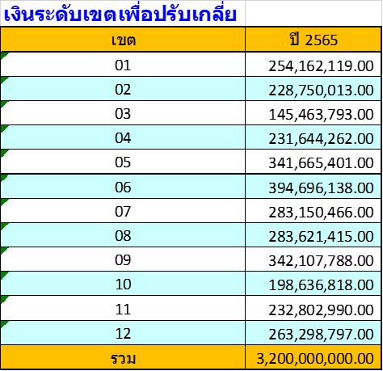
 |  | จำนวนเงิน (บาท)
 | วงเงินปรับเกลี่ยระดับเขต ปี 2565 | 283,621,415.00
 | ขอกันไว้บริหารระหว่างปี ร้อยละ 12 | 34,034,569.80
 | ส่วนที่ 1 กันร้อยละ 2 เพื่อเสริมสภาพคล่องหน่วยบริการจากการพัฒนาระบบบริการ | 5,672,428.30
 | ส่วนที่ 2 ร้อยละ 10 เพื่อช่วยเหลือสภาพคล่องหน่วยบริการ | 28,362,141.50
 | คงเหลือปรับเกลี่ยให้หน่วยบริการ ต้นปีงบประมาณ | 249,586,845.20
 | ส่วนที่ 1 จัดสรรสนับสนุน รพ.ที่ได้รับผลกระทบจาก Step-K ด้วยการเพิ่มค่า
 | สนับสนุนครั้งที่ 1 ร้อยละ 80 | 15,372,570.75
 | ส่วนที่ 2 ปรับเกลี่ยให้จังหวัดตามเกณฑ์ Motivated (Capitation ปรับด้วยค่า K) | 234,214,274.45

2. เกณฑ์

